상품제안서
무선 비접촉 자동손소독기 | 상품코드: S42614

 |  |  |  |  |  |  | 02-713-8555 | www.synergygift.co.kr
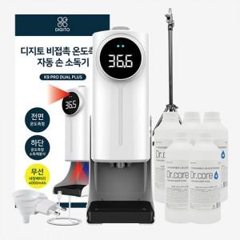

【상세/제작정보】

【인쇄/포장옵션】 | 레이저, DTF컬러필름 / 포장지포장

【공급단가】 | 수량 | 10~ | 30~ | 100~ | 300~ | 500~
*VAT별도 | 단가 | 54,600원 | 53,760원 | 52,500원 | 50,400원 | 48,290원

【상품 URL】 | https://www.synergygift.co.kr:443/src/goods_detail.php?gdno=42614

